1GD-FR-0020
 |  |  |  |  |  | PROCESO DE GESTIÓN DOCUMENTAL |  |  |  |  |  |  |  |  | POLICÍA NACIONAL
Código:1GD-FR-0020
Fecha: 04/07/2018 |  |  |  |  |  | DIAGNÓSTICO INTEGRAL PARA LOS ARCHIVOS DE LA POLICÍA NACIONAL
Versión: 0

CIUDAD: TUNJA |  |  |  |  |  |  |  |  | FECHA ELABORACIÓN DEL DIAGNÓSTICO |  |  |  |  |  |  | 2 |  | 9 |  |  | 2021
RESPONSABLE DEL DILIGENCIAMIENTO: JESUS ALEJANDRO ARIZA SANCHEZ
A. IDENTIFICACIÓN
CÓDIGO Y NOMBRE DE LA UNIDAD: 3.8.1.2 DEPARTAMENTO DE POLICIA BOYACA
FECHA DE CREACIÓN DE LA UNIDAD: 29 DE OCTUBRE DE 1926 |  |  |  |  |  |  |  |  | ACTO ADMINISTRATIVO DE CREACIÓN DE LA UNIDAD: Decreto 262 del 13/02/1926
DIRECCIÓN DE LA UNIDAD: Carrera 4 N° 29-62 |  |  |  |  |  |  |  |  | ACTO ADMINISTRATIVO VIGENTE DE LA UNIDAD: Resolucion 08276 del 27 de diciembre de 2016
CORREO ELECTRÓNICO DE LA UNIDAD: DEBOY.COMAN@POLICIA.GOV.CO |  |  |  |  |  |  |  |  | TELÉFONO: 7405510 |  |  |  |  |  |  |  | IP: 21000
A.1 DIRECTOR, COMANDANTE O JEFE DE LA UNIDAD:
NOMBRE: |  | GERMAN JARAMILLO WILCHES
GRADO: |  | CORONEL
CARGO: |  | COMANDANTE DE PARTAMENTO DE POLICIA BOYACA
TIEMPO EN EL CARGO: |  |  | 11 meses
A.2 ADMINISTRACIÓN DEL ARCHIVO
Jefe Grupo de Gestión Documental
NOMBRES Y APELLIDOS: LUIS ALEXARDER ACONCHA HERNANDEZ |  |  |  |  |  |  |  |  | CAPACITACIÓN O CURSOS EN GESTIÓN DOCUMENTAL Y ARCHIVÍSTICA
GRADO: INTENDENTE |  |  |  |  |  |  |  |  | 1 | CURSO EN ORGANIZACIÓN DOCUMENTAL
CARGO: JEFE GESTION DOCUMENTAL |  |  |  |  |  |  |  |  | 2 | CURSO ADMINISTRACION DOCUMENTAL EN EL ENTORNO LABORAL
TIEMPO EN EL PROCESO DE GESTIÓN DOCUMENTAL (4-02-18) |  |  |  |  |  |  |  |  | 3 | CURSO DE ORGANIZACION DOCUMENTAL
TIEMPO EN LA INSTITUCIÓN (19-06-24) |  |  |  |  |  |  |  |  | 4
 |  |  |  |  |  |  |  |  | 5
No. CELULAR: 3106662579 |  |  |  |  |  |  |  |  | 6
No IP DE LA OFICINA Y/O GRUPO: 7405510 Extencion. 21428 |  |  |  |  |  |  |  |  | 7
CONDICIÓN MÉDICO LABORAL: NO APTO |  |  |  |  |  |  |  |  | 8
Funciones del Jefe Grupo de Gestión Documental
1 | Identificar y administrar los riesgos asociados al proceso |  |  |  |  |  |  |  |  | 8 | Seleccionar la Documentación para su Conservación Temporal, Permanente o Eliminación.
2 | Difundir en la Unidad los Documentos y Lineamientos del Proceso. |  |  |  |  |  |  |  |  | 9 | Realizar la Autoevaluación del Control y la Gestión.
3 | Elaborar y Actualizar Tablas de Retención Documental. |  |  |  |  |  |  |  |  | 10 | Implementar Acciones de Mejoramiento
4 | Aplicar las Tablas de Retención Documental y Realizar Disposición Final |  |  |  |  |  |  |  |  | 11
5 | Producir, Recepcionar, Organizar y Administrar los Documentos. |  |  |  |  |  |  |  |  | 12
6 | Aplicar los Programas del Sistema Integrado de Conservación- SIC |  |  |  |  |  |  |  |  | 13
7 | Orientar y Facilitar la Consulta de Documentos. |  |  |  |  |  |  |  |  | 14
Responsable Archivo Central
NOMBRES Y APELLIDOS: LUIS ALEXANDER ACONCHA HERNANDEZ |  |  |  |  |  |  |  |  | CAPACITACIÓN O CURSOS EN GESTIÓN DOCUMENTAL Y ARCHIVÍSTICA
GRADO: INTENDENTE |  |  |  |  |  |  |  |  | 1 | CURSO ADMINISTRACION DOCUMENTAL EN EL ENTORNO LABORAL
CARGO: Responsable Archivo Central |  |  |  |  |  |  |  |  | 2 | CURSO DE ORGANIZACION DOCUMENTAL
TIEMPO EN EL PROCESO DE GESTIÓN DOCUMENTAL (año, mes, dias) (4-2-18) |  |  |  |  |  |  |  |  | 3
TIEMPO EN LA INSTITUCIÓN (Años, Meses, Días) 19-6-24 |  |  |  |  |  |  |  |  | 4
CORREO INSTITUCIONAL Luis.aconcha@correo.policia.gov.co |  |  |  |  |  |  |  |  | 5
No. CELULAR: 3106662579 |  |  |  |  |  |  |  |  | 6
No IP DE LA OFICINA Y/O GRUPO: 7405510 Extencion. 21428 |  |  |  |  |  |  |  |  | 7
CONDICIÓN MÉDICO LABORAL: Reubicacion laboral |  |  |  |  |  |  |  |  | 8
Funciones del Responsable Archivo Central
1 | El respectivo jefe de la oficina productora será el responsable de velar por la organización, consulta, conservación y custodia del archivo de gestión de su dependencia
2 | Identificar y administrar los riesgos asociados al proceso
3 | Difundir en la Unidad los Documentos y Lineamientos del Proceso.
4 | Aplicar las Tablas de Retención Documental y Realizar Disposición Final
5 | Aplicar los Programas del Sistema Integrado de Conservación- SIC
6 | Orientar y Facilitar la Consulta de Documentos.
7 | Seleccionar la Documentación para su Conservación Temporal, Permanente o Eliminación.
TALENTO HUMANO
GRADO | APELLIDOS Y NOMBRES |  |  |  | CÉDULA | CARGO ACTUAL | No. De Celular | TIEMPO DE SERVICIO EN LA UNIDAD |  |  | TIEMPO EN EL PROCESO DE GESTIÓN DOCUMENTAL |  |  | NIVEL ACADÉMICO |  |  |  |  | CONDICIÓN MÉDICO LABORAL
 |  |  |  |  |  |  |  | Años | Meses | Días | Años | Meses | Días
IT | LUIS ALEXANDER ACONCHA HERNANDEZ |  |  |  | 4,253,056 | RESPONSABLE ARCHIVO CENTRAL | 3106662579 | 18 | 5 | 28 | 4 | 3 | 28 | TECNICO PROFECIONAL EN EL SERVICIO DE POLICIA |  |  |  |  | REUBICADO LABORAL
SI | CLAUDIA PATRICIA BONILLA CORREA |  |  |  | 52,734,869 | AUXILIAR DE ARCHIVO | 3124323935 | 0 | 5 | 12 | 0 | 2 | 10 | TECNICO PROFECIONAL EN EL SERVICIO DE POLICIA- TECNOLOGA EN CRIMINALISTICA |  |  |  |  | APTO
SI | JESUS ALEJANDRO ARIZA SANCHEZ |  |  |  | 80,209,910 | AUXILIAR DE ARCHIVO | 3186246092 | 10 | 4 | 11 | 3 | 1 | 5 | TECNICO PROFECIONAL EN EL SERVICIO DE POLICIA |  |  |  |  | REUBICADO LABORAL
PT | WILSON ANRES PINEDA PARRA |  |  |  | 7,184,323 | RADICADOR | 3103484655 | 10 | 5 | 17 | 3 | 9 | 24 | TECNICO PROFECIONAL EN EL SERVICIO DE POLICIA |  |  |  |  | REUBICADO LABORAL
PT | FABIAN GARCIA OCHOA |  |  |  | 1,049,616,467 | ESTAFETA | 3124494037 | 10 | 1 | 5 | 0 | 6 | 18 | TECNICO PROFECIONAL EN EL SERVICIO DE POLICIA |  |  |  |  | APTO
A.3 NIVEL Y TIPO DE ARCHIVO
NIVEL DE LA UNIDAD |  |  |  |  | Asesor |  | Control |  | Operativo |  |  |  | Administrativo |  |  |  |  | Docente
 |  |  |  |  |  |  |  |  | x
JURISDICCIÓN |  |  |  |  | Dirección |  |  | Oficina Asesora |  |  | Región |  | Metropolitana |  | Departamento |  |  | Escuela de Policía |  |  |  | Centro de Instrucción
 |  |  |  |  |  |  |  |  |  |  |  |  |  |  | X
MISIÓN DE LA UNIDAD |  |  |  |  | La misión del Departamento de Policía Boyacá esta encaminada a contribuir con la satisfacción de las necesidades de seguridad y tranquilidad públicas, mediante un efectivo servicio fundamentado en la prevención, investigación y control de delitos y contravenciones, coadyuvando a garantizar las condiciones necesarias para que los habitantes dentro de la jurisdicción de las unidad, puedan ejercer sus derechos y libertades públicas.
SISTEMA DE ARCHIVO |  |  |  |  | Centralizado |  |  |  |  |  |  | Descentralizado
 |  |  |  |  | X
CLASES DE ARCHIVOS |  |  |  |  | Archivo de Gestión |  | Archivo de Central |  | Archivo Intermedio |  |  | Archivo Histórico |  |  | Número de Depósitos
 |  |  |  |  | x |  | x |  |  |  |  |  |  |  | UNO
NUMERO DE DEPENDENCIAS |  |  |  |  | Operativas |  |  |  |  |  |  |  | Administrativas
 |  |  |  |  | 106 |  |  |  |  |  |  |  | 18
SERVICIOS QUE PRESTA |  |  |  |  | EL GRUPO DE GESTIÓN DOCUMENTAL - ARCHIVO CENTRAL PRESTA LOS SIGUIENTES SERVICIOS
 |  |  |  |  | 1 | Asesorías y Acompañamientos |  |  |  |  | Periodicidad |  | Semestral | Cantidad |  | 15 | Origen |  | Interno
 |  |  |  |  | 2 | Respuesta Derechos de Petición |  |  |  |  |  |  | Semanal |  |  | 8 |  |  | Externo
 |  |  |  |  | 3 | Prestamos y Consultas de Documentos |  |  |  |  |  |  | Trimestral |  |  | 2 |  |  | Externo
...
 |  |  |  |  |  |  | 0 | Termohigrómetros |  |  |  |  | 2 | Puestos de Trabajo
 |  |  |  |  |  |  | 2 | Equipos de Computo |  |  |  |  | 4 | Teléfonos
 |  |  |  |  |  |  | 8 | Escáneres |  |  |  |  | 1 | Unidades de Conservación (Cajas)
 |  |  |  |  |  |  | 0 | Impresoras |  |  |  |  | 0 | Unidades de Conservación (Carpetas)
 |  |  |  |  |  |  | 0 | Fotocopiadoras |  |  |  |  | 0 | Equipos de Microfilmación
...
 |  |  |  |  |  | EQUIPAMIENTO Y MOVILIARIO |  |  |  |  | ESTANTERIA |  |  |  |  | AREAS COLINDANTES

 |  |  |  |  |  | 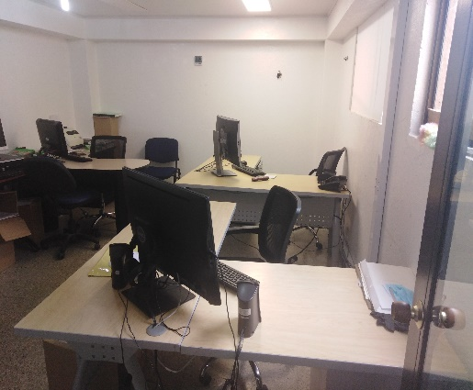 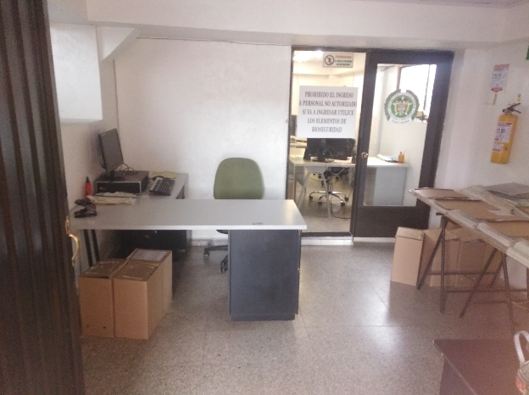 |  |  |  |  | 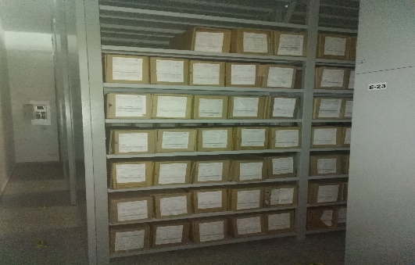

 |  |  |  |  |  | EN EL AREA ADMINISTRATIVA SE CUENTA CON 03 EQUIPOS DE CONPUTO FUNCIONALES, ESCRITORIOS, EN EL AREA DE CONSULTA CUENTAN CON 01 EQUIPO DE COMPUTO ESCRITORIO Y MESA DE SOPORTES PARA CONSULTA, TAMBIEN CUENTAN CON 01 ASPIRADORA, 01 PICADORA DE PAPEL, 01 TELEVISOR, 03 TERMOHIGLOMETOS, 01 SCANER Y DEMAS UTENCILIOS DE PAPELERIA. |  |  |  |  | EN LA BODEGA DEL ARCHIVO CENTRAL LA CUAL ES UNICA CUENTA CON 17 BLOQUES DE ESTANTES LOS CUALES CADA UNO MIDE 70 CM DE GROSOS POR 7,50 DE LARGO Y DE ALTURA DE 3 METROS APROXIMADOS |  |  |  |  | LAS AREAS COLINDANTES SON EN EL NORTE COLINDA CON UNA ZONA VERDE Y CON UN CAÑO DE POCA AFLUENCIA, AL SUR COLINDA CON LA BODEGA DE LOGISTICA Y BAÑOS DE SERVICIO, AL ORIENTE ZONA VERDE Y AL OCCIDENTE COLINDA CON ZONA VERDES
...
B. Inspección y mantenimiento de sistemas de almacenamiento e instalaciones físicas |  |  |  |  |  | Archivo Central |  |  | REVISTAS A LAS ESTACIONES DE POLICIA Y BASES DE DISTRITO DE POLICIA |  |  | 01-03-2021 ACTA REVISTA NO. 004 22-03-2021 ACTA REVISTA NO. 012 05-04-2021 ACTA REVISTA NO. 016 13-04-2021 ACTA REVISTA NO. 020 |  |  | ANUAL
E. Almacenamiento y re-almacenamiento |  |  |  |  |  | Archivo Central |  |  | SE REALIZA PERIODICAMENTE |  |  |  |  |  | SEMANAL |  |  |  |  | SE EVIDENCIA QUE EN EL ARCHIVO CENTRAL QUE LOS ACERVOS DOCUMENTALES SE ENCUENTRAN EN PROCESO DE ORGANIZACIÓN, CLASIFICACION Y DEPURACION Y ESTOS ASU VEZ ESTAN SIENDO REGISTRADOS EN EL FORMATO UNICO DE INVENTARIO DOCUMENTAL 1GD-FR-0010
F. Prevención de emergencias y atención de desastres. |  |  |  |  |  | Archivo Central |  |  | INSTRUCCIÓN AL PERSONAL DE LAS OFICINAS PRODUCTORAS DEL DEPARTAMENTO DE POLICIA BOYACA |  |  | 04-04-2021 ACTA INSTRUCCIÓN No 021 16-06-2021 ACTA INSTRUCCIÓN No 029 |  |  | TRIMESTRAL |  |  |  |  | SE EVIDENCIA ACTA INSTRUCCIÓN
PLAN DE CONSERVACIÓN PREVENTIVA
Programa |  |  |  |  |  | Clase de Archivo |  |  | Actividad |  |  | Evidencia |  |  | periodicidad |  |  |  |  | Observaciones
A. Preservación digital a largo plazo |  |  |  |  |  | NO APLICA
EVIDENCIA FOTOGRÁFICA
SE DEBERÁ ANEXAR FOTOGRAFÍAS QUE DEN CUANTA DE LAS CONDICIONES DE ORGANIZACIÓN, ADMINISTRACIÓN, CUSTODIA Y CONSERVACIÓN DE LOS ACERVOS DOCUMENTALES
Plan de conservación de preventiva
EVIDENCIA FOTOGRÁFICA CONCERVACION DE LOS ACERVOS |  |  |  |  |  | EVIDENCIA ORGANIZACIÓN, CLASIFICACION Y DEPURACION 1GD-GU-004 |  |  |  | EVIDANCIA UNIDADES DE CONCERVACION EN ESTANTERIA |  |  |  | EVIDENCIA UNIDAD DE CONCERVACION CAJAS |  |  |  |  |  | EVIDENCIA ESTANTERIA

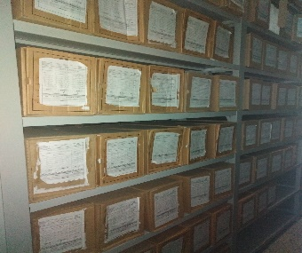 |  |  |  |  |  | 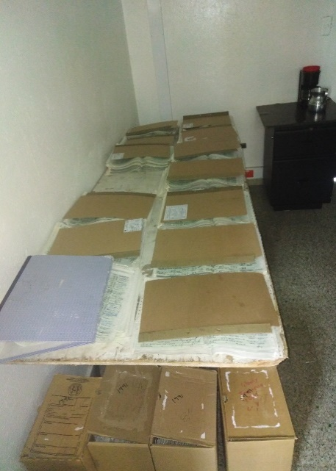 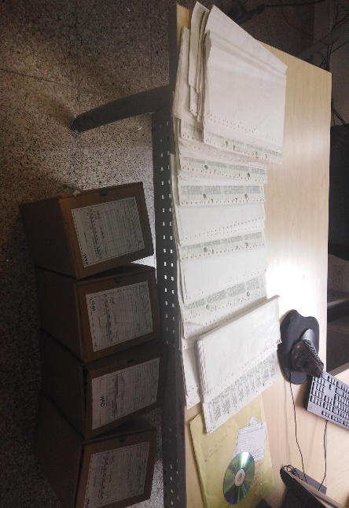 |  |  |  | 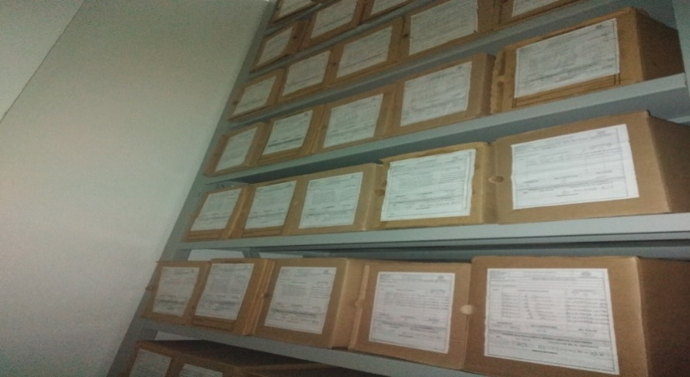 |  |  |  | 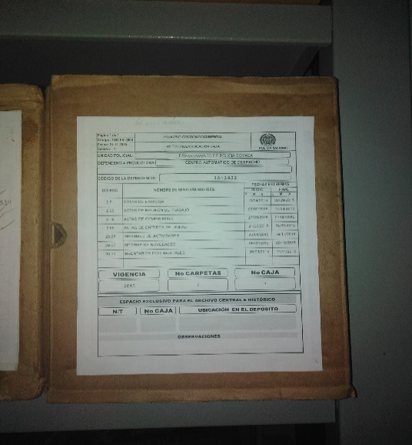 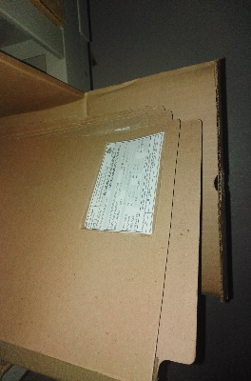 |  |  |  |  |  | 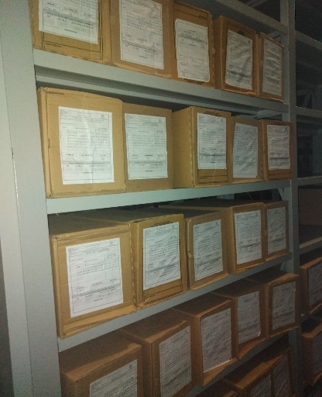 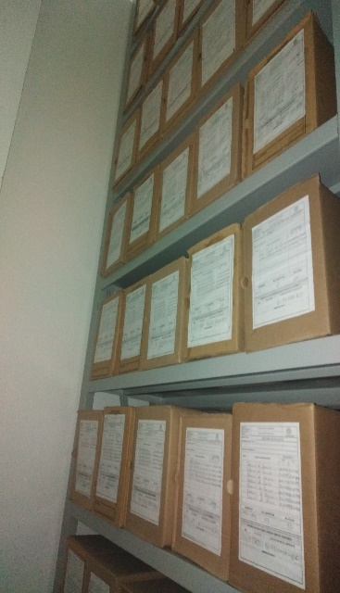

Fecha de Elaboración |  |  | 2 | 9 | 2020 |  | Fecha de Elaboración |  | 2 | 9 | 2019
Diagnostico Elaborado por: |  |  | SI | JESUS | ALEJANDRO | ARIZA SANCHEZ | Jefe Grupo de Gestión Documental |  | LUIS | ALEXANDER | ACONCHA HERNANDEZ |  |  |  | Comandante de Unidad |  | CR | JORGE MIGUEL | CABRA | DIAZ
 |  |  | Grado Nombres y Apellidos |  |  |  |  |  | Grado Nombres y Apellidos |  |  |  |  |  |  | Grado Nombres y Apellidos
...

